SP7_1006
 |  |  |  |  | Member | Open | IN PROGRESS | In Checking | 3rd party TEST | USER ACCEPTANCE TEST | Done | Closed | canceled
DOE202504-2026 | [R26007] SP7: Dashboard -> Trace List, Trace Detail & Span Detail | 3rd party TEST | LE THI NGA Specialist/(Part) Solution Test | 4 | DOAN HUNG CUONG Specialist/(Part) DevOn R&D | 0 | 2 | 1 | 0 | 0 | 0 | 0 | 1 | 4
DOE202504-2033 | [R26007] SP7: Instrumentation-> Convert data into Json & OTLP push | Done | 김희주 책임/DevOn솔루션팀 | 9 | THAI ANH LAM Specialist/(Part) DevOn R&D | 4 | 4 | 1 | 0 | 0 | 0 | 0 | 0 | 9
DOE202504-2035 | [R26007] SP7: Backend-> Receiver & Analyze Json into Statistic DB | USER ACCEPTANCE TEST | 김희주 책임/DevOn솔루션팀 | 5 | NGUYEN DUC TAM Specialist/(Part) DevOn R&D | 1 | 3 | 1 | 0 | 0 | 0 | 0 | 0 | 5
DOE202504-2038 | [SP7] Improvements | IN PROGRESS | LE TRONG LINH Professional/(Part) DevOn R&D | 2 | TAO HOAI DUONG Professional/(Part) DevOn R&D | 0 | 2 | 0 | 0 | 0 | 0 | 0 | 0 | 2
DOE202504-2039 | [MNG6][Daemon Service] Search by Daemon ID not working | Closed | LE THI NGA Specialist/(Part) Solution Test
DOE202504-2040 | [MNG6][Int Deferred Biz Mng] Last Deferred Serial Number should also be editable | Closed | LE THI NGA Specialist/(Part) Solution Test
DOE202504-2043 | [MNG6][Telegram Item] The title of the search results table has been hidden. | Closed | LE THI NGA Specialist/(Part) Solution Test
DOE202504-2044 | [MNG6][Common] 1 step refresh function in Refresh Service does not working | canceled | DOAN HUNG CUONG Specialist/(Part) DevOn R&D
DOE202504-2045 | [MNG6][Common] Display two screens when you click the screen name on the Favorites page. | Closed | FPT Software company limited
DOE202504-2046 | [MNG6][Transaction Permissions] UI pop up "Add Transaction" function incorrect | Closed | FPT Software company limited
DOE202504-2049 | [MNG6][Transaction Link Parameter] Display 2 message when create duplicate Tran. link parameter ID | IN PROGRESS | THAI ANH LAM Specialist/(Part) DevOn R&D
DOE202504-2051 | [MNG6][Transaction Control Rule] Can not add record in tab Control Element and Target Transaction | In Checking | NGUYEN DUC TAM Specialist/(Part) DevOn R&D
DOE202504-2052 | [MNG6][Transaction log] Text in Response Code search does not fully displayed | IN PROGRESS | THAI ANH LAM Specialist/(Part) DevOn R&D
DOE202504-2053 | [MNG6][Job Node] text in pop up Delete incorrect | Open | THAI ANH LAM Specialist/(Part) DevOn R&D
DOE202504-2055 | [MNG6][Ledger Management] Search Target Table Name working incorrect | Open | NGUYEN DUC TAM Specialist/(Part) DevOn R&D
DOE202504-2056 | [MNG6][Interface Parameter] Display the appropriate message when clear data in Async Tab | In Checking | THAI ANH LAM Specialist/(Part) DevOn R&D
DOE202504-2057 | [MNG6][Interface Adaptor] Language mismatch between Send Rule ID field in table and Modify modal | IN PROGRESS | FPT Software company limited
DOE202504-2058 | [MNG6][Interface Loopback] Record Interface Loopback Detail does not flowing Interface Transaction ID | IN PROGRESS | NGUYEN DUC TAM Specialist/(Part) DevOn R&D
DOE202504-2059 | [MNG6][CenterCut] Add New function does not working | IN PROGRESS | NGUYEN DUC TAM Specialist/(Part) DevOn R&D |  |  | Open | IN PROGRESS | In Checking | 3rd party TEST | USER ACCEPTANCE TEST | Done | Closed | canceled
DOE202504-2060 | [MNG6][Daemon Main] New record does not the first position | Open | THAI ANH LAM Specialist/(Part) DevOn R&D | 6 | LE THI NGA Specialist/(Part) Solution Test | 0 | 0 | 0 | 1 | 0 | 0 | 0 | 0 | 1
DOE202504-2062 | [MNG6][Int Deferred Data] Display missing record | Open | FPT Software company limited | 3 | 김희주 책임/DevOn솔루션팀 | 0 | 0 | 0 | 0 | 0 | 0 | 0 | 0 | 0
DOE202504-2063 | [MNG6][Batch Main] Display wrong message when add duplicate parame in Param Information Tab | In Checking | DOAN HUNG CUONG Specialist/(Part) DevOn R&D | 1 | LE TRONG LINH Professional/(Part) DevOn R&D | 0 | 0 | 0 | 0 | 0 | 0 | 0 | 0 | 0
DOE202504-2064 | [MNG6][Batch Step] Pop up delete does not display exactly with unique key | IN PROGRESS | DOAN HUNG CUONG Specialist/(Part) DevOn R&D | 4 | DOAN HUNG CUONG Specialist/(Part) DevOn R&D | 0 | 2 | 1 | 0 | 0 | 0 | 0 | 1 | 4
DOE202504-2065 | [MNG6][Batch Step] Can not add second record in tab File Info | IN PROGRESS | DOAN HUNG CUONG Specialist/(Part) DevOn R&D | 6 | FPT Software company limited | 0 | 0 | 0 | 0 | 0 | 0 | 0 | 0 | 0
DOE202504-2066 | [MNG6][Batch History] Job ID search does not working | Closed | FPT Software company limited | 9 | THAI ANH LAM Specialist/(Part) DevOn R&D | 4 | 4 | 1 | 0 | 0 | 0 | 0 | 0 | 9
DOE202504-2067 | [MNG6][Download Template] Open duplicate screen when click "Go To Upload/Download screen " button | Open | THAI ANH LAM Specialist/(Part) DevOn R&D | 5 | NGUYEN DUC TAM Specialist/(Part) DevOn R&D | 1 | 3 | 1 | 0 | 0 | 0 | 0 | 0 | 5
DOE202504-2068 | [MNG6][Download] Can not Download with Message, Link Transaction and Batch service | IN PROGRESS | TAO HOAI DUONG Professional/(Part) DevOn R&D | 2 | TAO HOAI DUONG Professional/(Part) DevOn R&D | 0 | 2 | 0 | 0 | 0 | 0 | 0 | 0 | 2
DOE202504-2069 | [MNG6][Parameter Import/Parameter Export] Can not Import and Export | IN PROGRESS | TAO HOAI DUONG Professional/(Part) DevOn R&D
DOE202504-2070 | [MNG6][Agent Server] Display error message when edit record | Closed | FPT Software company limited
DOE202504-2072 | [R26007] SP7: Dashboard-> Performance Test | IN PROGRESS | LE THI NGA Specialist/(Part) Solution Test
DOE202504-2086 | [Dashboard][Trace List] Text vị che khuất ở thanh bar Span Data | IN PROGRESS | NGUYEN DUC TAM Specialist/(Part) DevOn R&D
DOE202504-2087 | [R26007] Instrumentation - no value in instance_id. | IN PROGRESS | THAI ANH LAM Specialist/(Part) DevOn R&D
DOE202504-2088 | [R26007] METRIC_TRACE - Differences between the design document and the actual table | In Checking | 김희주 책임/DevOn솔루션팀
DOE202504-2093 | Testing Improvement on Master | Open | LE THI NGA Specialist/(Part) Solution Test
DOE202504-2096 | [R26007] METRIC_TRACE_AGG_1M - DURATION_MS is strange | Open | THAI ANH LAM Specialist/(Part) DevOn R&D
DOE202504-2097 | [R26007] METRIC_SPAN_ATTRIBUTE - attr_value_str is empty | IN PROGRESS | THAI ANH LAM Specialist/(Part) DevOn R&D

Monitor Enterprise
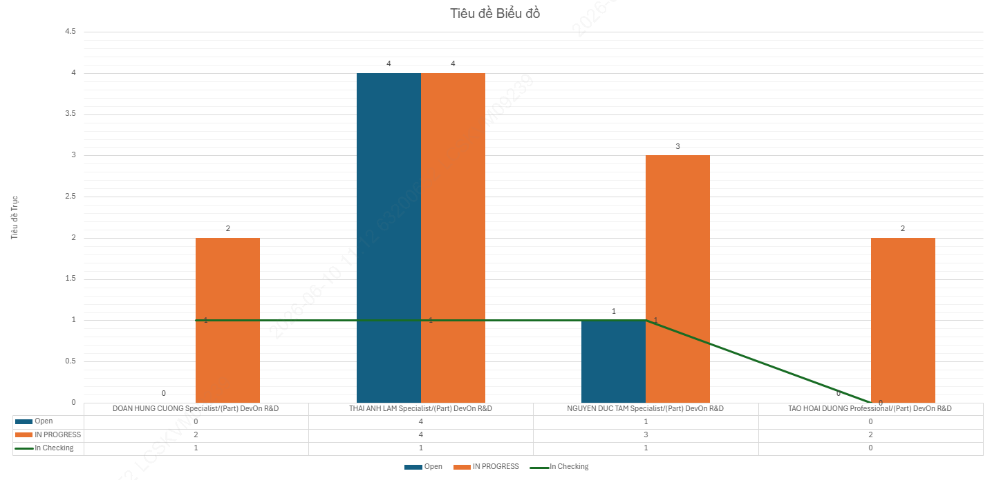
2026-06-10 | 11h14

